Prijzenblad
 | Prijzenblad Kleding Stadswerk072 |  |  |  |  |  |  |  |  |  |  |  |  | Naam inschrijver:
MASCOT |  |  |  |  |  |  |  |  |  | ALTERNATIEF (1)
Buitendienst en RegioGroen:
Nr. | Soort | Merk | Omschrijving | Prijs per eenheid bruto | Korting % | Prijs per eenheid netto (A) | Aantal (2) totale looptijd overeenkomst | Toeslag logo, levering, etc, per kledingstuk | Subtotaal | Prijs per eenheid bruto | Korting % | Prijs per eenheid netto (A) | Toeslag logo, levering, etc, per kledingstuk | Subtotaal | Gelijkwaardigheid | Toelichting gelijkwaardigheid:
1 | Broek HEREN | Mascot | Accelerate Safe 19179-511-18222 d.antrac/Hvis rood | € 149.95 |  | € 149.95 | 600 |  | € 89,970.00 | € 149.95 |  | € 149.95 |  | € 89,970.00 | 88% polyester/12% elastolefine 215 g/m2 De stretchstof is elastisch in alle richtingen en biedt daardoor een unieke bewegingsvrijheid. De multifunctionele stretchstof combineert een laag gewicht met een zeer hoge slijtvastheid en is ook nog eens waterafstotend. Het product kan industrieel gewassen worden. Effectieve ventilatie van de benen via een rits achter op de dij. Ergonomisch gevormde broekspijpen volgen de bewegingen van het lichaam. Gereed voor spijkerzakken 19450-126 die met knopen worden bevestigd. De kniezakken van slijtvast CORDURA® zijn verstelbaar, zodat de kniebeschermers altijd optimaal zitten. Oeko-Tex® Standard 100. EN ISO 20471 kl. 1. Industriële reinigingscategorie B1. | Gelijkwaardigheidsonderbouwing indien niet gelijk aan de omschrijving bijvoegen achter onderdeel 07 | 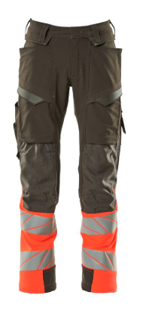
2 | Amerikaanse Overall met kniezakken | Mascot | 15569-860-22218 d.antraciet/Hvis rood | € 139.95 |  | € 139.95 | 120 |  | € 16,794.00 | € 139.95 |  | € 139.95 |  | € 16,794.00 | 65% polyester/35% katoen 290 g/m2 Slijtvaste, drievoudig gestikte naden op de pijpen en in het kruis voor een extra lange levensduur. De oppervlaktebehandeling maakt het product vuilafstotend en zorgt daardoor voor een hogere zichtbaarheid. Kan eenvoudig worden verlengd met 3 cm door de rode stiksels onder aan de binnenkant te verwijderen. Kniezakken van slijtvast CORDURA® met opening aan de bovenzijde - de klep met klittenbandsluiting voorkomt dat o.a. joysticks vast komen te zitten. De donkere stof bevindt zich daar waar het product het meest aan vuil wordt blootgesteld. Het product kan industrieel gewassen worden. Oeko-Tex Standard 100 EN ISO 20471 kl. 2 Industriële reinigingscategorie A2 | Gelijkwaardigheidsonderbouwing indien niet gelijk aan de omschrijving bijvoegen achter onderdeel 07
3 | Broek met spijkerzakken HEREN | Mascot | Accelerate Safe 19131-711 18222 Hvis rood/ d.antrac | € 195.95 |  | € 195.95 | 600 |  | € 117,570.00 | € 195.95 |  | € 195.95 |  | € 117,570.00 | 92% polyester/8% elastaan 265 g/m2 De stretchstof is elastisch in alle richtingen en biedt daardoor een unieke bewegingsvrijheid. De multifunctionele stretchstof combineert een laag gewicht met een zeer hoge slijtvastheid en is ook nog eens waterafstotend. Spijkerzakken versterkt met Kevlar® en CORDURA®. Afneembare spijkerzakken. Effectieve ventilatie van de benen via een rits achter op de dij. Duimstokzak met Kevlar®-verstevigingen - bijzonder bestendig tegen spitse en scherpe voorwerpen. De kniezakken van CORDURA®, een stof die in twee richtingen oprekt, zorgen voor extra bewegingsvrijheid bij het werken op de knieën. De kniezakken kunnen worden versteld zodat de kniebeschermers optimaal op uw knieën zitten. Oeko-Tex® Standard 100 Gecertificeerd volgens EN ISO 20471 - kl. 1. Industriële reinigingscategorie C2 | Gelijkwaardigheidsonderbouwing indien niet gelijk aan de omschrijving bijvoegen achter onderdeel 07 | 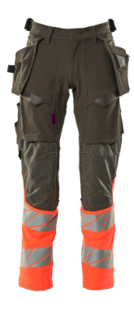
4 | Softshell Jack | Mascot | Safe Accelerate 19002-143-22218 Hvis rood/d.antrac/ EN ISO 20471 2 | € 159.95 |  | € 159.95 | 720 |  | € 115,164.00 | € 159.95 |  | € 159.95 |  | € 115,164.00 | 100% polyester 330 gr / m2, EN ISO 12947-2 minimaal 50.000 toeren Drielaags softshell.Het product behoudt haar eigenschappen tot max. 50 keer huishoudelijk wassen. Industriële reinigingscategorie C2 Fluorescerend, met schuine reflectie. Ademend, winddicht en waterafstotend. Moderne, comfortabele pasvorm met een optimale bewegingsvrijheid. Hoge kraag. Tweekleurig. Sluiting met waterdichte ritssluiting en inwendige windvanger. Borstzak met rits. Voorzakken met waterdichte ritsen. Binnenzakken. Elastiek bij de pols. Elastisch rijgsnoer, aan de onderkant verstelbaar. Afneembare ID-kaarthouder. Hi-Vis groep A. Gecertificeerd volgens EN ISO 20471 - kl. 2. Oeko-Tex® Standard 100 | Gelijkwaardigheidsonderbouwing indien niet gelijk aan de omschrijving bijvoegen achter onderdeel 07 | 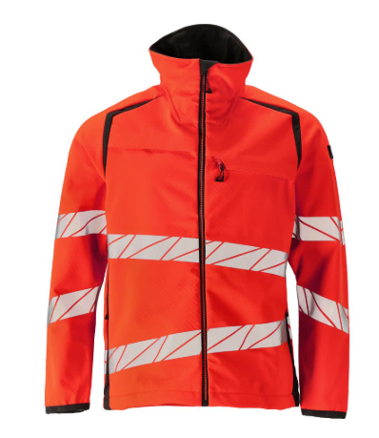
5 | Winterjack | Mascot | Safe Accelerate 19335-231-22218 Hvis rood/d.antrac/ | € 242.95 |  | € 242.95 | 450 |  | € 109,327.50 | € 242.95 |  | € 242.95 |  | € 109,327.50 | 100% polyester 210 g/m2, EN ISO 12947-2 minimaal 100.000 toeren Fluorescerend met rechte, verticale en schuine reflectie. Stof met hoge slijtvastheid, ademend, wind- en waterdicht. Met CLIMASCOT® Lightweight Insulation. Tweekleurig. Getapede naden. Afneembare gevoerde capuchon met verstelbaar elastisch rijgsnoer. Sluiting met waterdichte ritssluiting en inwendige windvanger. Binnenzakken - beide met ritssluiting en één van netmateriaal. Afneembare ID-kaarthouder. Borstzak met waterdichte rits. Voorzakken met waterdichte ritsen. Hoge kraag. Ribstof aan de binnenkant onderaan de voorkant van de jas. Het rugpand is aan de achterkant in te korten of te verlengen. De extra stof kan worden opgevouwen d.m.v. drukknopen. Tricot (verborgen in windvanger) bij de pols. Klittenbandsluiting bij de pols. Rits onderaan de rug voor bedrukking/borduursel. Oeko-Tex Standard 100 Gecertificeerd volgens EN ISO 20471 - kl. 3 (S = kl. 2), EN 343 - kl. 4/1/R en EN 342:2017 - kl. 3/WP (2,258 clo.) | Gelijkwaardigheidsonderbouwing indien niet gelijk aan de omschrijving bijvoegen achter onderdeel 07 | 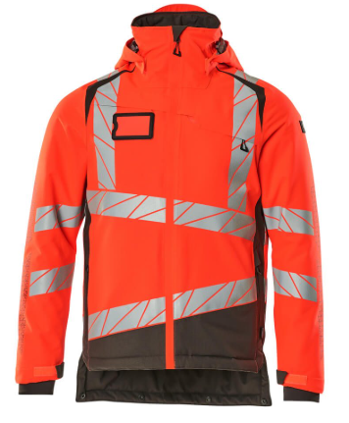
6 | Fleecetrui | Mascot | 18003-316-20209 | € 59.95 |  | € 59.95 | 450 |  | € 26,977.50 | € 59.95 |  | € 59.95 |  | € 26,977.50 | 94% polyester/ 6% lastaan 260 g/m2 Dankzij het gladde oppervlak van het fleecemateriaal blijft vuil en stof niet vastzitten. Moderne, comfortabele pasvorm met een optimale bewegingsvrijheid. Flexibele en nauw aansluitende hoge kraag. Elastiekband aan de pols en onderkant. Borstzak met rits. Oeko-Tex® Standard 100. Industriële reinigingscategorie C2. | Gelijkwaardigheidsonderbouwing indien niet gelijk aan de omschrijving bijvoegen achter onderdeel 07 | 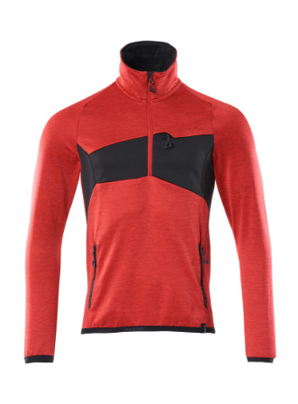
7 | T-shirt lange mouw | Mascot | Accelerate Safe 19081-771-22218 Hivis rood/d.antrac | € 88.50 |  | € 88.50 | 450 |  | € 39,825.00 | € 88.50 |  | € 88.50 |  | € 39,825.00 | 50% katoen/50% polyester 260 g/m2 Fluorescerend, met schuine reflectie. Tweekleurig. Moderne pasvorm. Comfortabel katoen aan de binnenkant en duurzaam polyester met stretch aan de buitenkant. Vierkant jacquardpatroon. Elastische reflectieband. Ronde hals. Tricot aan de hals. Verstevigde boord. Hi-Vis groep A. Gecertificeerd volgens EN ISO 20471 - kl. 3 (S = kl. 2). Oeko-Tex Standard 100 Industriële reinigingscategorie B2 | Gelijkwaardigheidsonderbouwing indien niet gelijk aan de omschrijving bijvoegen achter onderdeel 07 | 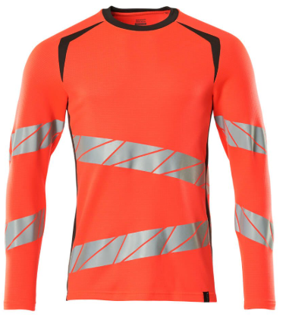
8 | T- shirt korte mouw | Mascot | Accelerate Safe 19082-771-22218 Hvis rood/d.antrac. | € 79.50 |  | € 79.50 | 900 |  | € 71,550.00 | € 79.50 |  | € 79.50 |  | € 71,550.00 | 50% katoen / 50% polyester 150 gram/m2 Fluorescerend, met schuine reflectie. Tweekleurig. Moderne pasvorm. Comfortabel katoen aan de binnenkant en duurzaam polyester met stretch aan de buitenkant. Vierkant jacquardpatroon. Elastische reflectieband. Ronde hals. Tricot aan de hals. Verstevigde boord.Hi-Vis groep B. Gecertificeerd volgens EN ISO 20471 - kl. 2. Oeko-Tex® Standard 100 Industriële reinigingscategorie B2 | Gelijkwaardigheidsonderbouwing indien niet gelijk aan de omschrijving bijvoegen achter onderdeel 07 | 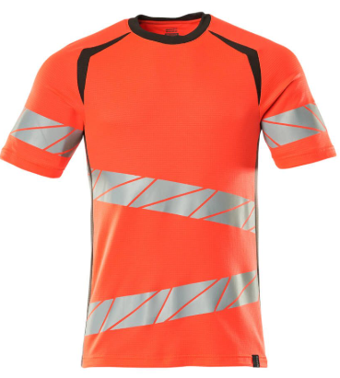
9 | Poloshirt | Mascot | Accelerate Safe 19083-771-22218 Hvis rood/d.antrac. | € 84.95 |  | € 84.95 | 900 |  | € 76,455.00 | € 84.95 |  | € 84.95 |  | € 76,455.00 | 50% katoen/50% polyester 150 g/m2 Fluorescerend, met schuine reflectie. Tweekleurig. Moderne pasvorm. Comfortabel katoen aan de binnenkant en duurzaam polyester met stretch aan de buitenkant. Vierkant jacquardpatroon. Elastische reflectieband. Tricot kraag. Sluiting met verborgen knopen. Verstevigde boord. Hi-Vis groep B. Gecertificeerd volgens EN ISO 20471 - kl. 2. Oeko-Tex Standard 100 Industriële reinigingscategorie B2 | Gelijkwaardigheidsonderbouwing indien niet gelijk aan de omschrijving bijvoegen achter onderdeel 07 | 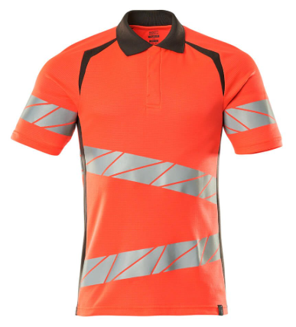
10 | Shorts | Mascot | Charleston 10149-154-18 antraciet grijs | € 49.95 |  | € 49.95 | 330 |  | € 16,483.50 | € 49.95 |  | € 49.95 |  | € 16,483.50 | 65% polyester/ 35% katoen 260 g/m2 Lichtgewicht materiaal. Drievoudig gestikte naden aan de broekspijpen en in het kruis. Lage taille en voorgevormde tailleband. Riemlussen. D-ring. Gulp met rits. Voorzakken. Achterzakken met versterking. Verstelbare hamerlussen. Dijbeenzak met klep en verborgen drukknopen. Duimstokzak. Pennenzakje. Contraststiksels. Oeko-Tex® Standard 100 Industriële reinigingscategorie A1 | Gelijkwaardigheidsonderbouwing indien niet gelijk aan de omschrijving bijvoegen achter onderdeel 07 | 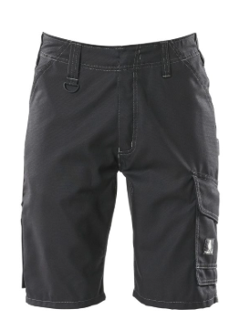
11 | Regenjas | Lyngsøe Rainwear | REGENJAS VACOTHANE RWS ongevoerd oranje | € 70.86 |  | € 70.86 | 900 |  | € 63,774.00 | € 82.70 |  | € 70.86 |  | € 63,774.00 | 100% Polyester, PU Coating 190 g/m2 Grote capuchon die over helmen past Vaste capuchon met trekkoord Verborgen ritssluiting met drukknopen Mouwen met drukknopverstelling Twee opgestikte zakken RWS-reflecterende band Gecertificeerd volgens EN ISO 20471 - kl. 3 | Gelijkwaardigheidsonderbouwing indien niet gelijk aan de omschrijving bijvoegen achter onderdeel 07 | 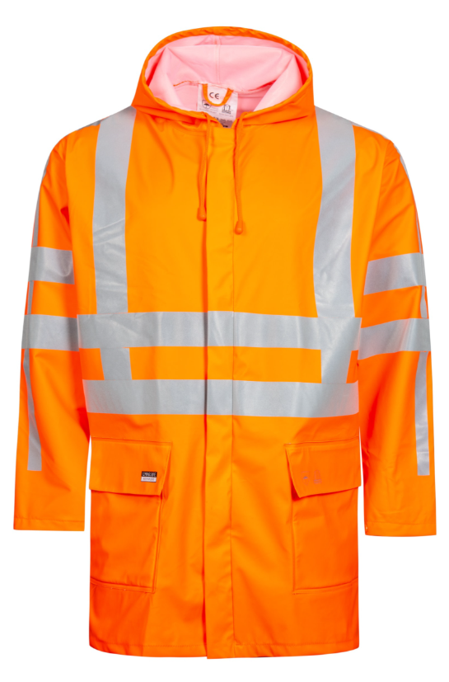
12 | Regenbroek | Lyngsøe Rainwear | REGENBROEK VACOTHANE EN471 oranje | € 40.68 |  | € 40.68 | 900 |  | € 36,612.00 | € 52.50 |  | € 40.68 |  | € 36,612.00 | 100% Polyester, PU Coating 190 g/m2 Elastische taille Twee zijslits Drukknop aanpassingen bij de enkels RWS reflecterende tape Gecertificeerd volgens EN ISO 20471 - kl. 2 | Gelijkwaardigheidsonderbouwing indien niet gelijk aan de omschrijving bijvoegen achter onderdeel 07
 |  |  |  |  |  |  | Prijs per kledingpakket buitendienst |  | € 780,502.50 |  |  | Alternatief: |  | € 780,502.50
Toezichthouder:
Nr. | Soort | Merk | Omschrijving | Prijs per eenheid bruto | Korting % | Prijs per eenheid netto | Aantal (2) totale looptijd overeenkomst | Toeslag logo, levering, etc, per kledingstuk | Subtotaal | Prijs per eenheid bruto | Korting % | Prijs per eenheid netto (A) | Toeslag logo, levering, etc, per kledingstuk | Subtotaal | Gelijkwaardigheid | Toelichting gelijkwaardigheid:
5 | Winterjack | Mascot | Safe Accelerate 19335-231-22218 Hvis rood/d.antrac/ | € 242.95 |  | € 242.95 | 1 |  | € 242.95 | € 242.95 |  | € 242.95 |  | € 242.95 | 100% polyester 210 g/m2, EN ISO 12947-2 minimaal 100.000 toeren Fluorescerend met rechte, verticale en schuine reflectie. Stof met hoge slijtvastheid, ademend, wind- en waterdicht. Met CLIMASCOT® Lightweight Insulation. Tweekleurig. Getapede naden. Afneembare gevoerde capuchon met verstelbaar elastisch rijgsnoer. Sluiting met waterdichte ritssluiting en inwendige windvanger. Binnenzakken - beide met ritssluiting en één van netmateriaal. Afneembare ID-kaarthouder. Borstzak met waterdichte rits. Voorzakken met waterdichte ritsen. Hoge kraag. Ribstof aan de binnenkant onderaan de voorkant van de jas. Het rugpand is aan de achterkant in te korten of te verlengen. De extra stof kan worden opgevouwen d.m.v. drukknopen. Tricot (verborgen in windvanger) bij de pols. Klittenbandsluiting bij de pols. Rits onderaan de rug voor bedrukking/borduursel. Oeko-Tex Standard 100 Gecertificeerd volgens EN ISO 20471 - kl. 3 (S = kl. 2), EN 343 - kl. 4/1/R en EN 342:2017 - kl. 3/WP (2,258 clo.) | Gelijkwaardigheidsonderbouwing indien niet gelijk aan de omschrijving bijvoegen achter onderdeel 07
4 | Softshell Jack | Mascot | Safe Accelerate 19002-143-22218 Hvis rood/d.antrac/ EN ISO 20471 2 | € 135.30 | 2% | € 132.59 | 1 |  | € 132.59 | € 135.30 |  | € 135.30 |  | € 135.30 | 100% polyester 330 gr / m2, EN ISO 12947-2 minimaal 50.000 toeren Drielaags softshell.Het product behoudt haar eigenschappen tot max. 50 keer huishoudelijk wassen. Industriële reinigingscategorie C2 Fluorescerend, met schuine reflectie. Ademend, winddicht en waterafstotend. Moderne, comfortabele pasvorm met een optimale bewegingsvrijheid. Hoge kraag. Tweekleurig. Sluiting met waterdichte ritssluiting en inwendige windvanger. Borstzak met rits. Voorzakken met waterdichte ritsen. Binnenzakken. Elastiek bij de pols. Elastisch rijgsnoer, aan de onderkant verstelbaar. Afneembare ID-kaarthouder. Hi-Vis groep A. Gecertificeerd volgens EN ISO 20471 - kl. 2. Oeko-Tex® Standard 100 EN ISO 20471 - kl. 2 | Gelijkwaardigheidsonderbouwing indien niet gelijk aan de omschrijving bijvoegen achter onderdeel 07
13 | Hesje | Mascot | Wingate 50145-982-222 Veiligheidshesje | € 39.95 |  | € 39.95 | 1 |  | € 39.95 | € 39.95 |  | € 39.95 |  | € 39.95 | 100% polyester 160 g/m2 Verborgen rits aan de voorkant zodat vuil en stof de rits niet aantasten. Ruime pasvorm, geschikt om over kleding aan te trekken. Extra zichtbaar voor de omgeving met rechte en verticale, schuine reflectie. Afgezet met band EN ISO 20471- kl 2 Hi-Vis groep C | Gelijkwaardigheidsonderbouwing indien niet gelijk aan de omschrijving bijvoegen achter onderdeel 07
 |  |  |  |  |  |  | Prijs per kledingpakket toezichthouder |  | € 415.49 |  |  | Alternatief: |  | € 418.20
Begraafplaats, dierenboerderij:
Nr. | Soort | Merk | Omschrijving | Prijs per eenheid bruto | Korting % | Prijs per eenheid netto | Aantal (2) totale looptijd overeenkomst | Toeslag logo, levering, etc, per kledingstuk | Subtotaal | Prijs per eenheid bruto | Korting % | Prijs per eenheid netto | Toeslag logo, levering, etc, per kledingstuk | Subtotaal | Gelijkwaardigheid | Toelichting gelijkwaardigheid:
14 | Broek HEREN | Mascot | Advanced 17079-311-18 d.antrac | € 144.95 |  | € 144.95 | 60 |  | € 8,697.00 | € 144.95 |  | € 144.95 |  | € 8,697.00 | 92% nylon/8% elastaan 235 g/m2, EN ISO 12947-2 minimaal 200.000 toeren Met een waterafstotende finish. Lichte, slijtvaste strechstof, in 4 richtingen rekbaar. Door de geïntegreerde zakken is het materiaal bijna niet merkbaar op de huid. Tweevoudig gestikte naden aan de broekspijpen en in het kruis. Lage taille. Ergonomisch gevormde broekspijpen. Riemlussen. Gulp met rits. Voorzakken. Achterzakken. Gereedschapslus aan beide zijden van de tailleband. Dijbeenzak met telefoonzak met magneetsluiting en geïntegreerde ID-kaarthouder. Afneembare ID-kaarthouder. Duimstokzak van CORDURA® met extra zakken. De slijtvaste en steekbestendige kniezakken van CORDURA®/Kevlar®/Dyneema® zijn, elastisch en ademend. Drukknoopregulering bij de enkels. Reflectie-effecten. De stretchstof is elastisch in alle richtingen en biedt daardoor een unieke bewegingsvrijheid. De multifunctionele stretchstof combineert een laag gewicht met een zeer hoge slijtvastheid en is ook nog eens waterafstotend. De lage taille met voorgevormde tailleband zorgt ervoor dat de broek de bewegingen van het lichaam volgt en steun biedt. De elastische kniezakken zijn gemaakt van een combinatie van CORDURA®, Kevlar® en de uitzonderlijk slijtvaste Dyneema®-vezel. Effectieve ventilatie in het kniegebied via een rits aan de zijkant van de pijp. Standaard verkrijgbaar in 3 beenlengtes. Oeko-Tex Standard 100, industriële reinigingscategorie C2 | Gelijkwaardigheidsonderbouwing indien niet gelijk aan de omschrijving bijvoegen achter onderdeel 07 | 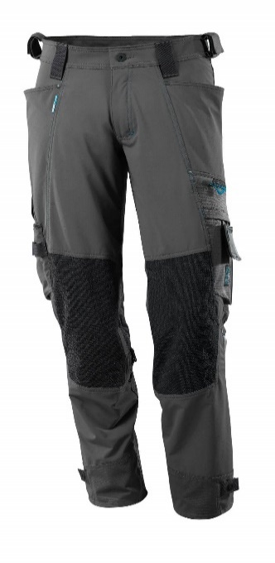
15 | Broek DAMES | Mascot | ACCELERATE - 18178-511-09 zwart | € 99.95 |  | € 99.95 | 120 |  | € 11,994.00 | € 99.95 |  | € 99.95 |  | € 11,994.00 | 88% polyester/ 12% elastolefine 275 g/m2 Vrouwelijke pasvorm DIAMOND. Met een waterafstotende finish. 4-weg strechstof met laag gewicht en goede slijtvastheid. Door de geïntegreerde zakken is het material bijna niet merkbaar op de huis. Tweevoudig gestikte naden aan de broekspijpen en in het kruis. Lage taille. Ergonomisch gevormde broekspijpen. Riemlussen. Sluiting met rits. Voorzakken. Achterzakken. Dijbeenzak met telefoonzakje en klep met verborgen drukknoop en geïntegreerde ID-kaarthouder. Afneembare ID-kaarthouder. Dijbeenzak met duimstokzak. Met opdruk en reflectoren. Oeko-Tex Standard 100 ProWash® - EN ISO 15797 | Gelijkwaardigheidsonderbouwing indien niet gelijk aan de omschrijving bijvoegen achter onderdeel 07 | 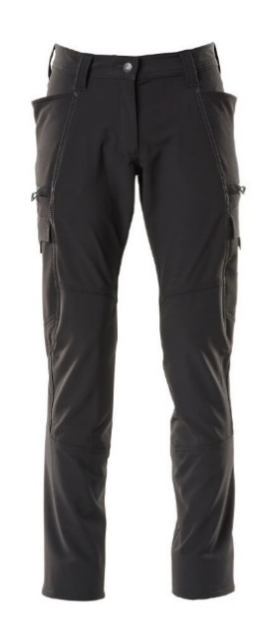
16 | Softshell Jack | Mascot | 20102-253-1809 d.antrac/zwart | € 81.95 |  | € 81.95 | 60 |  | € 4,917.00 | € 81.95 |  | € 81.95 |  | € 4,917.00 | 100% polyester 280 g/m2. Ademend. Fleece aan de binnenkant. Sluiting met rits en inwendige windvanger, zodat er geen wind binnenkomt. Zakken met ritssluiting. Extra zichtbaar voor de omgeving door de reflectieaccenten. Oeko-Tex Standard 100 | Gelijkwaardigheidsonderbouwing indien niet gelijk aan de omschrijving bijvoegen achter onderdeel 07 | 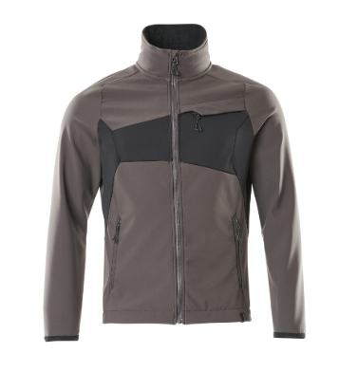
17 | Schipperstrui | Mascot | 17205-939-09 Gebreide trui met korte rits | € 99.95 |  | € 99.95 | 120 |  | € 11,994.00 | € 99.95 |  | € 99.95 |  | € 11,994.00 | 50% wol/50% acryl 240 g/m2 (12GG) Moderne, comfortabele pasvorm met een optimale bewegingsvrijheid. Slijtvaste twill-verstevigingen op delen van het product zorgen voor een langere levensduur. Rits bij de hals. Tricot aan de hals, mouwen en onderkant. Zakken op de mouwen met meerdere compartimenten voor bijv. pennen en zaklamp. Schouderlussen met klittenband. Oeko-Tex® Standard 100 | Gelijkwaardigheidsonderbouwing indien niet gelijk aan de omschrijving bijvoegen achter onderdeel 07 | 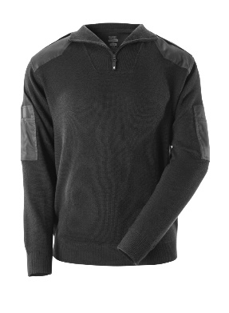
18 | Sweatshirt | Mascot | Magdeburg Unique Polosweatshirt 50610-962-1809 d.antraciet /zwart | € 59.95 |  | € 59.95 | 60 |  | € 3,597.00 | € 59.95 |  | € 59.95 |  | € 3,597.00 | 60% katoen/40% polyester 310 g/m2 Tweekleurig. Robuuste kwaliteit. Gekamd katoen. Gekamde binnenkant. Moderne pasvorm. Tricot kraag. Knoopsluiting. Verstevigde boord. Versteviging in de nek. Tricot aan de onderkant en bij de pols. Oeko-Tex Standard 100 ProWash® - EN ISO 15797 | Gelijkwaardigheidsonderbouwing indien niet gelijk aan de omschrijving bijvoegen achter onderdeel 07 | 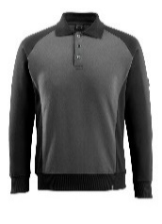
19 | T-shirt lange mouw | Mascot | 50568-959-0918 T-shirt, met lange mouwen BIELEFELD zwart/donkerantraciet | € 35.95 |  | € 35.95 | 60 |  | € 2,157.00 | € 35.95 |  | € 35.95 |  | € 2,157.00 | 60% katoen/40% polyester 195 g/m² Tweekleurig. Gekamd katoen. Moderne pasvorm. Robuuste kwaliteit. Voorgekrompen. Ronde hals. Tricot aan de hals en bij de pols. Verstevigde boord. •De naad in de nek is afgezet met een zacht materiaal om irritaties te voorkomen. Industriële reinigingscategorie A1 •Oeko-Tex® Standard 100 •EN ISO 15797 | Gelijkwaardigheidsonderbouwing indien niet gelijk aan de omschrijving bijvoegen achter onderdeel 07 | 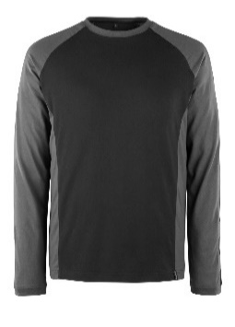
20 | T- shirt korte mouw | Mascot | 50567-959-0918 T-shirt, met korte mouwen POTSDAM zwart/donkerantraciet | € 31.95 |  | € 31.95 | 120 |  | € 3,834.00 | € 31.95 |  | € 31.95 |  | € 3,834.00 | 60% katoen/40% polyester 195 g/m² Moderne, comfortabele pasvorm met een optimale bewegingsvrijheid. De naad in de nek is afgezet met een zacht materiaal om irritaties te voorkomen. Tweekleurig. Robuuste kwaliteit. Gekamd katoen. Gekamde binnenkant. Moderne pasvorm. Tricot kraag. Knoopsluiting. Verstevigde boord. Versteviging in de nek. Tricot aan de onderkant en bij de pols. Industriële reinigingscategorie A1 •Oeko-Tex® Standard 100 •EN ISO 15797 | Gelijkwaardigheidsonderbouwing indien niet gelijk aan de omschrijving bijvoegen achter onderdeel 07 | 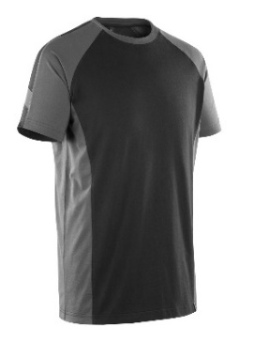
21 | Poloshirt | Mascot | Bottrop 50569-961-0918 zwart/donkerantraciet | € 39.95 |  | € 39.95 | 120 |  | € 4,794.00 | € 39.95 |  | € 39.95 |  | € 4,794.00 | 60% katoen/40% polyester 180 g/m2 Tweekleurig. Moderne pasvorm. Robuuste kwaliteit. Tricot in de kraag en bij de mouwen. Knoopsluiting. Verstevigde boord. Industriële reinigingscategorie A1 Oeko-Tex Standard 100 EN ISO 15797 | Gelijkwaardigheidsonderbouwing indien niet gelijk aan de omschrijving bijvoegen achter onderdeel 07 | 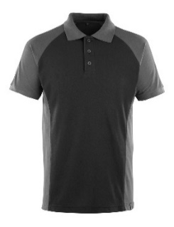
 |  |  |  |  |  |  | Prijs per kledingpakket begraafplaats / dierenboerderij |  | € 51,984.00 |  |  | Alternatief: |  | € 51,984.00

 |  |  |  |  |  |  | Totale inschrijfprijs Mascot |  | € 832,901.99 |  |  | Totale inschrijfprijs Alternatief |  | € 832,904.70
 |  |  |  |  |  |  |  |  |  | € 1,665,806.69

Velden in te vullen door inschrijver

Voorwaarden

ALG | Inschrijver past alleen de geelgearceerde cellen aan.
1 | Inschrijver dient per kledingstuk een keuze te maken: Of Mascot of het alternatief. Indien beiden voor het zelfde kledingstuk worden aangeboden wordt uw inschrijving uitgesloten van verdere deelname. Het is daardoor niet toegestaan om voor een kledingstuk zowel de prijs in te vullen in kolom F en I, als ook in L en N.
2 | De genoemde aantallen zijn indicatief gedurende de contractperiode en er mogen geen rechten aan ontleend worden.
3 | Deze prijs wordt gebruikt voor de beoordeling van het onderdeel prijs.
5 | Dit prijsformulier moet door inschrijver rechtsgeldig ondertekend worden.

 | Ondertekening (5)
 | Naam inschrijver
 | Naam ondertekenaar
 | Datum ondertekening
 | Handtekening

Toelichting op wijze van beoordelen: zie hoofdstuk V van de leidraad

